conteo 1
 |  |  |  | UNIVERSIDAD DE CUENCA
 |  |  |  | CONTEO DE TRÁFICO VOLUMETRICO.
 |  |  |  | Vía: |  |  | AZOGUES - COJITAMBO - DELEG - LA RAYA.
Fecha: | 01 de Abril del 2017 |  |  | PAVIMENTO FLEXIBLE. CARPETA ASFÁLTIC A
Sentido de Tráfico |  | Azogues - Cojitambo |  |  |  |  |  |  | Cojitambo - Azogues |  |  |  |  |  |  |  |  | 1
Hora |  | Livianos |  | Pesados |  |  |  | TOTAL | Livianos |  | Pesados |  |  |  | TOTAL | Tráfico. (15 min) | FHP
 |  | Bicicletas y Motos | Autos y Busetas | Buses | Camiones | Camiones | Volquetas |  | Bicicletas y Motos | Autos y Busetas | Buses | Camiones | Camiones | Camiones
7:00:00 | 7:05:00 |  | 8 | 2 |  |  |  | 10 |  | 12 | 1 |  |  |  | 13 |  | 0.80 |  | - | -
7:05:00 | 7:10:00 |  | 10 |  | 2 |  |  | 12 | 1 | 11 |  |  |  |  | 12
7:10:00 | 7:15:00 |  | 7 |  |  |  |  | 7 | 1 | 14 | 1 |  |  |  | 16 | 41
7:15:00 | 7:20:00 |  | 5 | 2 |  |  |  | 7 |  | 6 |  |  |  |  | 6 | 34
7:20:00 | 7:25:00 |  | 6 |  |  |  |  | 6 | 1 | 8 | 1 | 1 |  |  | 11 | 33
7:25:00 | 7:30:00 |  | 9 |  |  |  |  | 9 |  | 12 | 1 |  |  |  | 13 | 30
7:30:00 | 7:35:00 |  | 5 | 2 | 1 |  |  | 8 |  | 10 |  |  |  |  | 10 | 34
7:35:00 | 7:40:00 | 1 | 7 |  | 1 |  |  | 9 |  | 13 |  |  |  |  | 13 | 36
7:40:00 | 7:45:00 |  | 10 |  | 1 |  |  | 11 |  | 10 | 2 |  |  |  | 12 | 35
7:45:00 | 7:50:00 |  | 8 | 2 |  |  |  | 10 | 1 | 11 |  |  |  |  | 12 | 37
7:50:00 | 7:55:00 |  | 9 |  |  |  |  | 9 |  | 5 | 1 |  |  |  | 6 | 30
7:55:00 | 8:00:00 |  | 7 | 1 |  |  |  | 8 |  | 7 |  |  |  |  | 7 | 25
8:00:00 | 8:05:00 |  | 6 | 1 | 1 |  |  | 8 | 1 | 5 | 1 |  |  |  | 7 | 20 | 0.79 |  | - | -
8:05:00 | 8:10:00 |  | 10 |  |  |  |  | 10 |  | 7 |  |  |  |  | 7 | 21
8:10:00 | 8:15:00 |  | 12 | 1 |  |  |  | 13 |  | 7 | 1 |  |  |  | 8 | 22
8:15:00 | 8:20:00 |  | 12 | 1 |  |  |  | 13 | 1 | 6 |  |  |  |  | 7 | 22
8:20:00 | 8:25:00 |  | 11 |  |  |  |  | 11 |  | 12 | 2 |  |  |  | 14 | 29
8:25:00 | 8:30:00 |  | 11 |  | 1 |  |  | 12 |  | 5 | 1 |  |  |  | 6 | 27
8:30:00 | 8:35:00 |  | 7 | 1 |  |  |  | 8 |  | 7 |  |  |  |  | 7 | 27
8:35:00 | 8:40:00 | 1 | 11 | 1 |  |  |  | 13 |  | 9 |  | 1 |  |  | 10 | 23
8:40:00 | 8:45:00 |  | 11 |  |  |  |  | 11 |  | 11 | 2 |  |  |  | 13 | 30
8:45:00 | 8:50:00 |  | 10 | 2 |  |  |  | 12 |  | 8 |  | 1 |  |  | 9 | 32
8:50:00 | 8:55:00 |  | 10 |  |  |  |  | 10 |  | 6 |  | 1 |  |  | 7 | 29
8:55:00 | 9:00:00 | 1 | 12 | 1 |  |  |  | 14 |  | 5 | 1 |  |  |  | 6 | 22
9:00:00 | 9:05:00 |  | 9 |  |  |  |  | 9 |  | 7 |  |  |  |  | 7 | 20 | 0.84 |  | - | -
9:05:00 | 9:10:00 |  | 11 | 1 |  |  |  | 12 |  | 7 | 1 |  |  |  | 8 | 21
9:10:00 | 9:15:00 | 1 | 10 | 1 |  |  |  | 12 | 1 | 6 |  |  |  |  | 7 | 22
9:15:00 | 9:20:00 |  | 6 |  |  |  |  | 6 |  | 12 | 2 |  |  |  | 14 | 29
9:20:00 | 9:25:00 |  | 10 |  | 1 |  |  | 11 |  | 5 | 1 |  |  |  | 6 | 27
9:25:00 | 9:30:00 |  | 15 | 1 |  |  |  | 16 |  | 7 |  |  |  |  | 7 | 27
9:30:00 | 9:35:00 |  | 10 | 1 |  |  |  | 11 |  | 9 |  | 1 |  |  | 10 | 23
9:35:00 | 9:40:00 |  | 12 |  |  |  |  | 12 |  | 11 | 2 |  |  |  | 13 | 30
9:40:00 | 9:45:00 |  | 10 | 2 |  |  |  | 12 |  | 8 |  | 1 |  |  | 9 | 32
9:45:00 | 9:50:00 |  | 10 |  |  |  |  | 10 |  | 6 |  | 1 |  |  | 7 | 29
9:50:00 | 9:55:00 | 1 | 12 |  |  |  |  | 13 |  | 5 | 1 |  |  |  | 6 | 22
9:55:00 | 10:00:00 |  | 8 | 2 |  |  |  | 10 |  | 12 | 1 |  |  |  | 13 | 26
10:00:00 | 10:05:00 |  | 18 |  | 2 |  |  | 20 | 1 | 11 |  |  |  |  | 12 | 31 | 0.84 |  | - | -
10:05:00 | 10:10:00 |  | 7 |  |  |  |  | 7 | 1 | 14 | 1 |  |  |  | 16 | 41
10:10:00 | 10:15:00 |  | 5 | 2 |  |  |  | 7 |  | 6 |  |  |  |  | 6 | 34
10:15:00 | 10:20:00 |  | 4 |  |  |  |  | 4 | 1 | 8 | 1 |  |  |  | 10 | 32
10:20:00 | 10:25:00 |  | 13 |  |  |  |  | 13 |  | 12 | 1 |  |  |  | 13 | 29
10:25:00 | 10:30:00 |  | 5 | 2 | 1 |  |  | 8 |  | 10 |  |  |  |  | 10 | 33
10:30:00 | 10:35:00 | 1 | 10 |  | 1 |  |  | 12 |  | 13 |  |  |  |  | 13 | 36
10:35:00 | 10:40:00 |  | 15 |  | 1 |  |  | 16 |  | 10 | 2 |  |  |  | 12 | 35
10:40:00 | 10:45:00 |  | 8 | 2 |  |  |  | 10 | 1 | 11 |  |  |  |  | 12 | 37
10:45:00 | 10:50:00 |  | 9 |  |  |  |  | 9 |  | 5 | 1 |  |  |  | 6 | 30
10:50:00 | 10:55:00 |  | 7 | 1 |  |  |  | 8 |  | 7 |  |  |  |  | 7 | 25
10:55:00 | 11:00:00 |  | 6 | 1 | 1 |  |  | 8 | 1 | 5 | 1 |  |  |  | 7 | 20
11:00:00 | 11:05:00 |  | 9 |  |  |  |  | 9 |  | 7 |  |  |  |  | 7 | 21 | 0.80 |  | - | -
11:05:00 | 11:10:00 |  | 12 | 1 |  |  |  | 13 |  | 7 | 1 |  |  |  | 8 | 22
11:10:00 | 11:15:00 |  | 12 | 1 |  |  |  | 13 | 1 | 6 |  |  |  |  | 7 | 22
11:15:00 | 11:20:00 |  | 6 |  |  |  |  | 6 |  | 12 | 2 |  |  |  | 14 | 29
11:20:00 | 11:25:00 |  | 11 |  | 1 |  |  | 12 |  | 5 | 1 |  |  |  | 6 | 27
11:25:00 | 11:30:00 |  | 7 | 1 |  |  |  | 8 |  | 7 |  |  |  |  | 7 | 27
11:30:00 | 11:35:00 | 1 | 11 | 1 |  |  |  | 13 |  | 9 |  | 1 |  |  | 10 | 23
11:35:00 | 11:40:00 |  | 12 |  |  |  |  | 12 |  | 11 | 2 |  |  |  | 13 | 30
11:40:00 | 11:45:00 |  | 10 | 2 |  |  |  | 12 |  | 8 |  | 1 |  |  | 9 | 32
11:45:00 | 11:50:00 |  | 10 |  |  |  |  | 10 |  | 6 |  | 1 |  |  | 7 | 29
11:50:00 | 11:55:00 | 1 | 12 | 1 |  |  |  | 14 |  | 5 | 1 |  |  |  | 6 | 22
11:55:00 | 12:00:00 |  | 7 | 1 | 1 |  |  | 9 | 1 | 7 | 1 |  |  |  | 9 | 22
12:00:00 | 12:05:00 | 1 | 15 |  | 1 |  |  | 17 |  | 7 | 1 | 1 |  |  | 9 | 24 | 0.76 |  | - | -
12:05:00 | 12:10:00 |  | 9 | 1 |  |  |  | 10 |  | 6 |  | 1 |  |  | 7 | 25
12:10:00 | 12:15:00 |  | 10 | 1 | 1 |  |  | 12 |  | 7 |  |  |  |  | 7 | 23
12:15:00 | 12:20:00 |  | 13 |  | 1 |  |  | 14 | 1 | 6 | 1 |  |  |  | 8 | 22
12:20:00 | 12:25:00 |  | 7 |  | 1 |  |  | 8 |  | 8 | 1 |  |  |  | 9 | 24
12:25:00 | 12:30:00 |  | 18 | 2 |  |  |  | 20 |  | 4 |  |  |  |  | 4 | 21
12:30:00 | 12:35:00 |  | 18 |  |  |  |  | 18 |  | 19 | 1 |  |  |  | 20 | 33
12:35:00 | 12:40:00 |  | 9 | 1 | 1 |  |  | 11 |  | 4 | 2 |  |  |  | 6 | 30
12:40:00 | 12:45:00 |  | 16 | 1 | 1 |  |  | 18 |  | 11 |  | 1 |  |  | 12 | 38
12:45:00 | 12:50:00 |  | 15 |  |  |  |  | 15 |  | 7 |  |  |  |  | 7 | 25
12:50:00 | 12:55:00 |  | 11 | 1 |  |  |  | 12 |  | 12 | 1 |  |  |  | 13 | 32
12:55:00 | 13:00:00 |  | 10 | 1 |  |  |  | 11 |  | 12 | 1 | 1 |  |  | 14 | 34
13:00:00 | 13:05:00 | 1 | 11 |  |  |  |  | 12 |  | 7 | 1 |  |  |  | 8 | 35 | 0.87 |  | - | -
13:05:00 | 13:10:00 |  | 12 |  |  |  |  | 12 |  | 9 |  | 1 |  |  | 10 | 32
13:10:00 | 13:15:00 | 1 | 10 | 2 |  |  |  | 13 |  | 7 |  |  |  |  | 7 | 25
13:15:00 | 13:20:00 |  | 10 |  |  |  |  | 10 |  | 9 | 2 | 1 |  |  | 12 | 29
13:20:00 | 13:25:00 |  | 20 |  |  |  |  | 20 |  | 12 | 1 |  |  |  | 13 | 32
13:25:00 | 13:30:00 |  | 16 | 2 |  |  |  | 18 |  | 11 |  |  |  |  | 11 | 36
13:30:00 | 13:35:00 |  | 15 |  |  |  |  | 15 |  | 9 | 1 | 1 |  |  | 11 | 35
13:35:00 | 13:40:00 |  | 14 |  |  |  |  | 14 |  | 10 | 1 |  |  |  | 11 | 33
13:40:00 | 13:45:00 |  | 8 | 1 |  |  |  | 9 |  | 12 |  |  |  |  | 12 | 34
13:45:00 | 13:50:00 |  | 15 | 1 | 1 |  |  | 17 |  | 14 |  |  |  |  | 14 | 37
13:50:00 | 13:55:00 | 1 | 16 |  | 2 |  |  | 19 |  | 11 |  |  |  |  | 11 | 37
13:55:00 | 14:00:00 |  | 11 | 1 | 1 |  |  | 13 |  | 5 | 3 | 1 |  |  | 9 | 34
14:00:00 | 14:05:00 |  | 11 | 1 |  |  |  | 12 |  | 13 |  |  |  |  | 13 | 33 | 0.80 |  | - | -
14:05:00 | 14:10:00 | 1 | 11 |  |  |  |  | 12 |  | 13 |  | 1 |  |  | 14 | 36
14:10:00 | 14:15:00 | 1 | 10 | 2 |  |  |  | 13 | 1 | 10 | 1 |  |  |  | 12 | 39
14:15:00 | 14:20:00 |  | 13 |  | 1 |  |  | 14 | 1 | 4 | 1 |  |  |  | 6 | 32
14:20:00 | 14:25:00 |  | 12 | 1 |  |  |  | 13 |  | 6 | 1 |  |  |  | 7 | 25
14:25:00 | 14:30:00 |  | 10 | 1 |  |  |  | 11 |  | 9 |  |  |  |  | 9 | 22
14:30:00 | 14:35:00 |  | 11 |  |  |  |  | 11 |  | 4 | 1 |  |  |  | 5 | 21
14:35:00 | 14:40:00 |  | 13 |  | 3 |  |  | 16 |  | 10 | 2 | 1 |  |  | 13 | 27
14:40:00 | 14:45:00 |  | 19 | 1 |  |  |  | 20 | 1 | 11 |  |  |  |  | 12 | 30
14:45:00 | 14:50:00 |  | 10 | 1 |  |  |  | 11 |  | 12 |  |  |  |  | 12 | 37
14:50:00 | 14:55:00 |  | 9 | 1 |  |  |  | 10 |  | 10 | 1 |  |  |  | 11 | 35
14:55:00 | 15:00:00 |  | 12 | 1 |  |  |  | 13 |  | 16 | 2 |  |  |  | 18 | 41
15:00:00 | 15:05:00 |  | 11 | 1 |  |  |  | 12 |  | 15 |  |  |  |  | 15 | 44 | 0.78 |  | - | -
15:05:00 | 15:10:00 | 1 | 8 |  |  |  |  | 9 |  | 6 |  |  |  |  | 6 | 39
15:10:00 | 15:15:00 |  | 10 | 1 |  |  |  | 11 |  | 11 | 1 |  |  |  | 12 | 33
15:15:00 | 15:20:00 |  | 10 |  |  |  |  | 10 |  | 5 | 1 |  |  |  | 6 | 24
15:20:00 | 15:25:00 |  | 10 | 1 |  |  |  | 11 |  | 11 |  |  |  |  | 11 | 29
15:25:00 | 15:30:00 |  | 13 | 1 |  |  |  | 14 |  | 5 |  |  |  |  | 5 | 22
15:30:00 | 15:35:00 |  | 12 |  | 1 |  |  | 13 |  | 11 |  |  |  |  | 11 | 27
15:35:00 | 15:40:00 |  | 10 |  |  |  |  | 10 | 1 | 9 | 2 |  |  |  | 12 | 28
...
 |  |  |  |  |  |  |  |  |  |  |  |  |  |  | 7 | 26
 |  |  |  |  |  |  |  |  |  |  |  |  |  |  | 9 | 24
 |  |  |  |  |  |  |  |  |  |  |  |  |  |  | 6 | 22
 |  |  |  |  |  |  |  |  |  |  |  |  |  |  | 13 | 28
 |  |  |  |  |  |  |  |  |  |  |  |  |  |  | 12 | 31
 |  |  |  |  |  |  |  |  |  |  |  |  |  |  | 12 | 37
 |  |  |  |  |  |  |  |  |  |  |  |  |  |  | 11 | 35
 |  |  |  |  |  |  |  |  |  |  |  |  |  |  | 14 | 37
 |  |  |  |  |  |  |  |  |  |  |  |  |  |  | 9 | 34 | 0.87 |  | - | -
 |  |  |  |  |  |  |  |  |  |  |  |  |  |  | 10 | 33
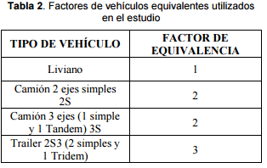
 |  |  |  |  |  |  |  |  |  |  |  |  |  |  | 12 | 31
 |  |  |  |  |  |  |  |  |  |  |  |  |  |  | 11 | 33
 |  |  |  |  |  |  |  |  |  |  |  |  |  |  | 12 | 35
 |  |  |  |  |  |  |  |  |  |  |  |  |  |  | 8 | 31
 |  |  |  |  |  |  |  |  |  |  |  |  |  |  | 8 | 28
 |  |  |  |  |  |  |  |  |  |  |  |  |  |  | 11 | 27
 |  |  |  |  |  |  |  |  |  |  |  |  |  |  | 11 | 30
 |  |  |  |  |  |  |  |  |  |  |  |  |  |  | 10 | 32
 |  |  |  |  |  |  |  |  |  |  |  |  |  |  | 10 | 31
 |  |  |  |  |  |  |  |  |  |  |  |  |  |  | 10 | 30

 |  |  |  |  |  |  |  |  |  |  |  |  | - | - |  |  | 0.76

 |  |  |  |  |  |  |  |  |  |  |  |  |  | 0 | 1844
...
8:00:00 | 106 | 130
9:00:00 | 135 | 98
10:00:00 | 134 | 104
11:00:00 | 122 | 124
12:00:00 | 131 | 100
13:00:00 | 166 | 112
14:00:00 | 172 | 125
15:00:00 | 156 | 130
16:00:00 | 148 | 122
17:00:00 | 124 | 122
18:00:00 | 132 | 121
19:00:00 | 132 | 119
 |  |  |  |  |  |  |  |  |  |  |  |  |  |  | TOTAL | %Vehículos | FHP
 |  |  |  |  |  |  |  |  |  |  |  |  | Camiones | Volquetas
 |  |  |  |  |  |  |  |  |  |  |  |  | 2DB | V3A
 |  |  |  |  |  |  |  |  |  |  |  |  |  | - | 130 | 9.24 | 0.80
 |  |  |  |  |  |  |  |  |  |  |  |  |  | - | 98 | 6.97 | 0.79
 |  |  |  |  |  |  |  |  |  |  |  |  |  | - | 104 | 7.39 | 0.84
 |  |  |  |  |  |  |  |  |  |  |  |  |  | - | 124 | 8.81 | 0.84
 |  |  |  |  |  |  |  |  |  |  |  |  |  | - | 100 | 7.11 | 0.80
 |  |  |  |  |  |  |  |  |  |  |  |  |  | - | 112 | 7.96 | 0.76
 |  |  |  |  |  |  |  |  |  |  |  |  |  | - | 125 | 8.88 | 0.87
 |  |  |  |  |  |  |  |  |  |  |  |  |  | - | 130 | 9.24 | 0.80
 |  |  |  |  |  |  |  |  |  |  |  |  |  | - | 122 | 8.67 | 0.78
 |  |  |  |  |  |  |  |  |  |  |  |  |  | - | 122 | 8.67 | 0.83
 |  |  |  |  |  |  |  |  |  |  |  |  |  | - | 121 | 8.60 | 0.83
 |  |  |  |  |  |  |  |  |  |  |  |  |  | - | 119 | 8.46 | 0.87
 |  |  |  |  |  |  |  |  |  |  |  |  |  | - | 1,407 | FHP | 0.76
 |  |  |  |  |  |  |  |  |  |  |  |  |  |  | 100
 |  |  |  |  |  |  |  |  |  |  |  |  | - | - | 118

 |  |  |  |  |  |  |  |  |  |  |  |  |  |  |  |  | 1.3103448276
...

trafico
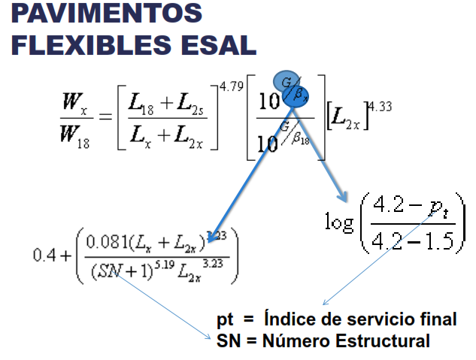
...
 |  |  |  |  |  |  | TPD (Dos direcciones)
TPDA |  |  |  |  |  |  | Motos | Autos | Buses | Camión |  | Volquete
89 |  |  |  |  |  |  |  | 2D | B2 | 2DA | 2DB | V3A
4167 |  |  |  |  |  |  | 60 | 2,808 | 204 | 168 | 36 | 24
303
196
53
36
...
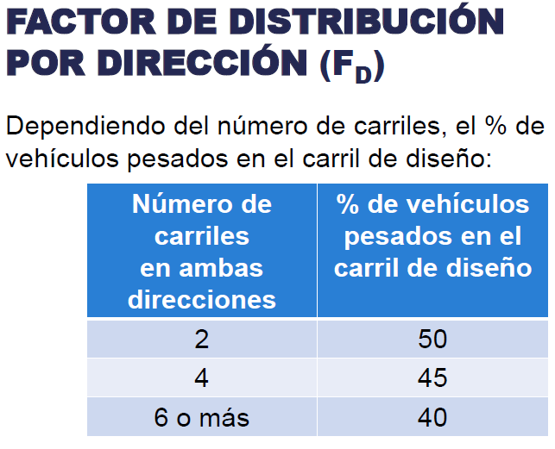
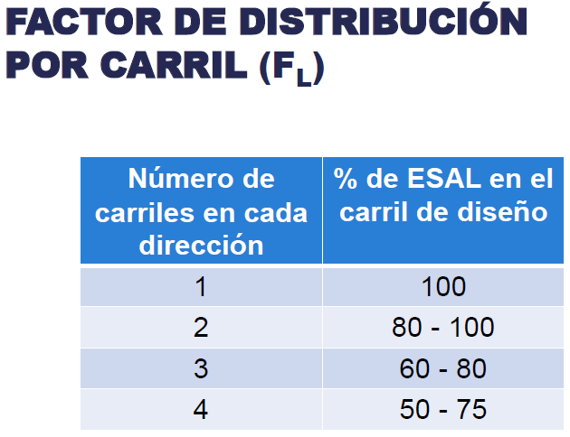
 |  |  |  | 10 |  | 1
Factor Camion | num vehiculos | Factor de Proy. 20 años | NEE 20 años | Factor de Proy. 10 años | NEE 10 años
0.001 | 4167 | 23.745 | 23624.51 | 10.883 | 10828.34
...
3.762 | 303 | 23.745 | 4939735.64 | 10.883 | 2264136.14
...
0.587 | 196 | 23.745 | 498167.11 | 10.883 | 228335.73
...
 |  | 23.745 | 864046.17 | 10.883 | 396037.02
...
 |  | 23.745 | 6956288.29 | 10.883 | 3188426.44
...
 |  |  | 13281862 |  | 6087764
 |  |  | 1.33E+07 |  | 6.09E+06

 |  |  |  | 10
 |  | Factor de Proyección 20 años | NEE 20 años | Factor de Proyección 10 años | NEE 10 años
 |  | 23.744601535 | 16749.29158 | 10.88337806 | 7677.07
...
 |  | 23.744601535 | 4650768.7452 | 10.88337806 | 2131687.68
...
 |  | 23.744601535 | 488046.1655 | 10.88337806 | 223696.78
...
 |  | 23.744601535 | 813500.80361 | 10.88337806 | 372869.46
...

20 años
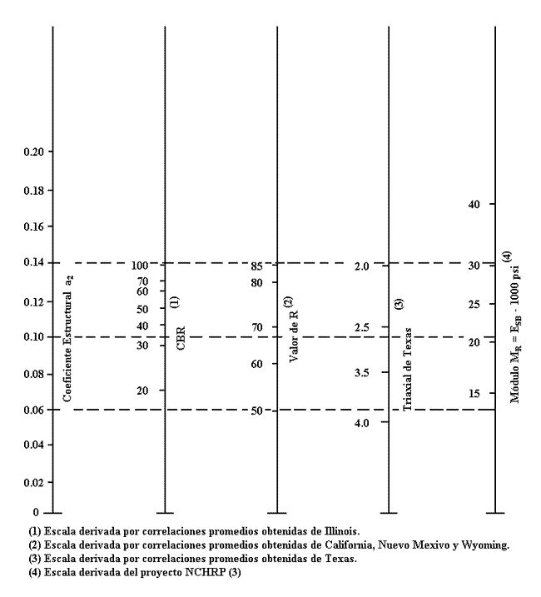
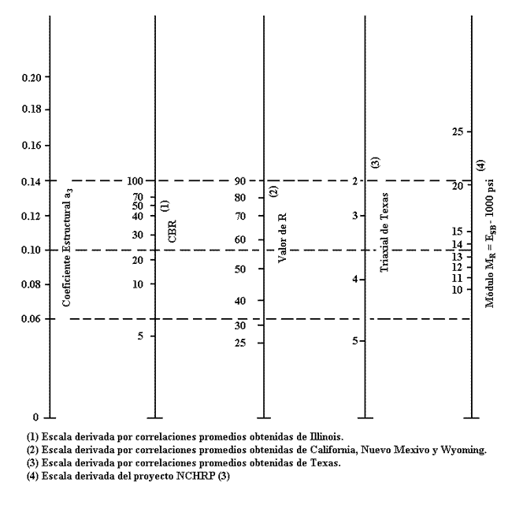
...
 |  |  | MATERIAL | CBR (%) | MR (psi)
 |  |  | Subrasante | 7.57 | 11182
 |  |  | Subbase | 30 | 14800 | Abaco Subase Coeficiente a3
 |  |  | Base | 80 | 28000 | Abaco base granular Coeficiente a2
...
 |  |  | SUBBASE |  |  | BASE
 |  |  | W18 | 13281862 |  | W18 | 13281862
 |  |  | ZR | -1.2816 |  | ZR | -1.2816
 |  |  | So | 0.5 |  | So | 0.5
 |  |  | SN | 4.180 |  | SN | 3.295
 |  |  | DPSI | 1.7 |  | DPSI | 1.7
 |  |  | MR | 14800 |  | MR | 28000
 |  |  | log (w18) | 7.1233 |  | log (w18) | 7.1233
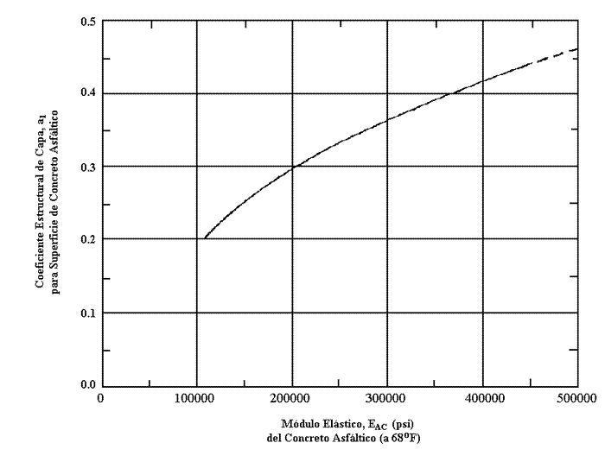
 |  |  | log (w18) | 7.1233 |  | log (w18) | 7.1233
 |  |  | error | 5.90E-08 |  | error | 1.42E-07

SN |  |  |  | COEFICIENTE DE CAPA
BASE | 3.295 | SN1 |  | Carpeta | a1 | 0.420
SUBBASE | 4.180 | SN2 |  | Base | a2 | 0.135
SUBRASANTE | 4.613 | SN3 |  | Subbase | a3 | 0.11
CAPA DE RODADURA
M. elastico | 400000 | psi | MODULO ELASTICO DE LA MEZCLA DENSA EN CALIENTE DEL ENSAYO MARSHALL

DETERMINACION DEL COEFICIENTE DE CAPA

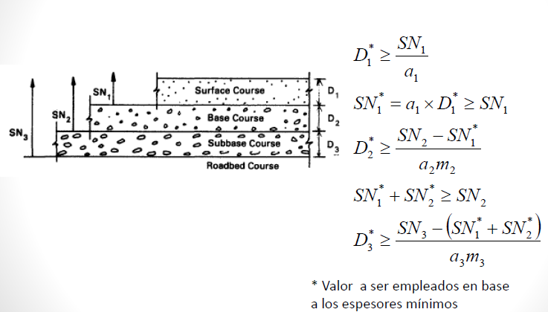
Espresor de Carpeta Asfáltica.
SN1 | 3.295 | D1* (asumido)
a1 | 0.420 | pulg | cm
D1 | 7.84 | 7.87 | 20 | 19.925
SN1* | 3.31 | Cumple
Espresor de Base.
m2=m3 | 0.8 | D2* (asumido)
SN2 | 4.180
a2 | 0.135 | pulg | cm
D2 | 8.08 | 9.84 | 25 | 20.523
SN2* | 1.06
SN1*+SN2* | 4.37 | Cumple
Espresor de Subbase.
SN3 | 4.61 | D3* (asumido)
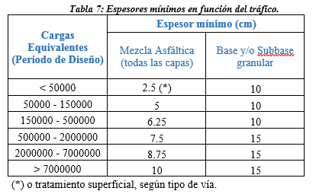
a3 | 0.11 | pulg | cm
D3* | 2.76 | 3.94 | 10 | 7.014
SN3* | 2.00 | Cumple
 | 6.368 |  |  |  | Estructura del pavimento
 |  |  |  |  | Espresor de Pavimento |  | 55.000 | cm
 |  |  |  |  | Concreto Asfaltico |  | 20.000 | cm
 |  |  |  |  | Base Granular |  | 25.000 | cm
 |  |  |  |  | Subase Granular |  | 10.000 | cm

etapas
...
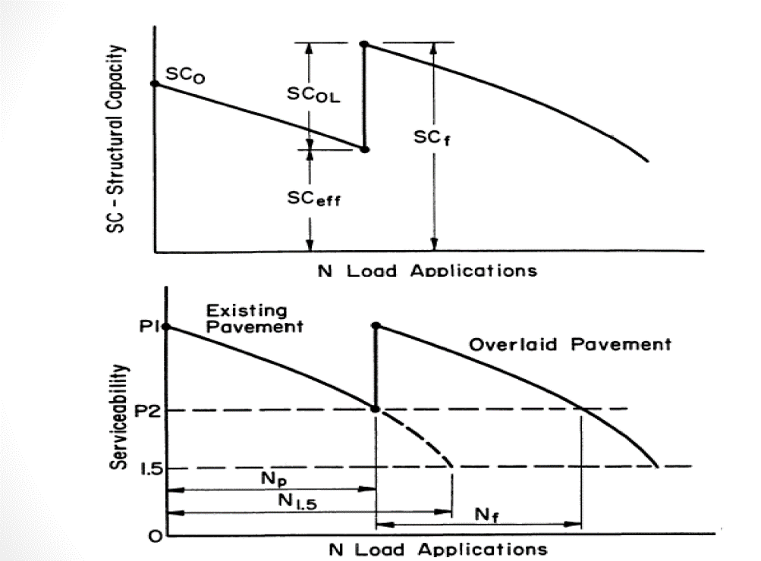
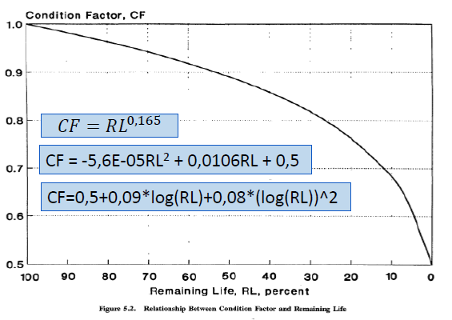
...
n | 10 años
SUBRASANTE
W18 | 5168309
ZR | -1.2816
So | 0.5
SN | 3.992
DPSI | 1.7
MR | 11182.00
log (w18) | 6.713348
log (w18) | 6.713348
error | 8.553E-08

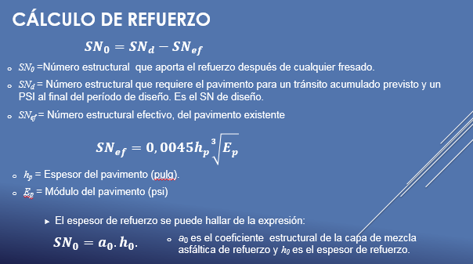
ZR | -1.2816
So | 0.5
SN | 3.992
DPSI | 2.7
MR | 11182.00 |  |  | Desccripción |  |  | Simbología | Valor
log (w18) | 7.0177878597 |  |  | Espresor de Carpeta Asfaltica Actual (cm) |  |  | h | 3.90
 |  |  |  | Espresor de Carpeta Asfaltica Actual (pulg) |  |  | hp | 9.91
W18 | 1.04E+07 |  |  | Módulo Elastico Asfalto |  |  | Ep | 400000
 |  |  |  | Subase Granular |  |  | Sneff | 3.284

 | AÑO | SN | Np | N1.5 | RL | CF | Sneff | SNol | pulg | cm | Asumido (cm)
 | Actual |  |  |  |  |  | 3.28
 |  |  |  |  |  |  | 3.56 | 0.71 | 1.69 | 4.28 | 5
 |  |  |  |  |  |  | 3.68 | 0.54 | 1.28 | 3.25 | 5

